测试用例
HA 测试用例执行统计
用例编号 | 测试模块 | 前置条件 | 测试步骤 | 预期结果 | 实际结果 | 备注 | 场景类型 | 优先级 | 测试状态 | 缺陷编号
HA-SMK-01 | 服务启动 | 容器已部署 | 执行docker ps | 容器状态 Up，端口 8123 正常映射 （判定标准：docker ps 输出中 homeassistant 容器 STATUS 以 Up 开头，PORTS 含 0.0.0.0:8123->8123/tcp） | 容器状态 Up，端口 8123 正常映射 |  | 正常 | P0 | 通过 | —
HA-SMK-02 | 首页访问 | 服务运行中 | 浏览器打开 http://localhost:8123 | 页面正常加载 （判定标准：浏览器访问后页面 HTTP 状态码 200 并正常渲染出 HA 界面，无报错白屏） | 页面正常加载 | 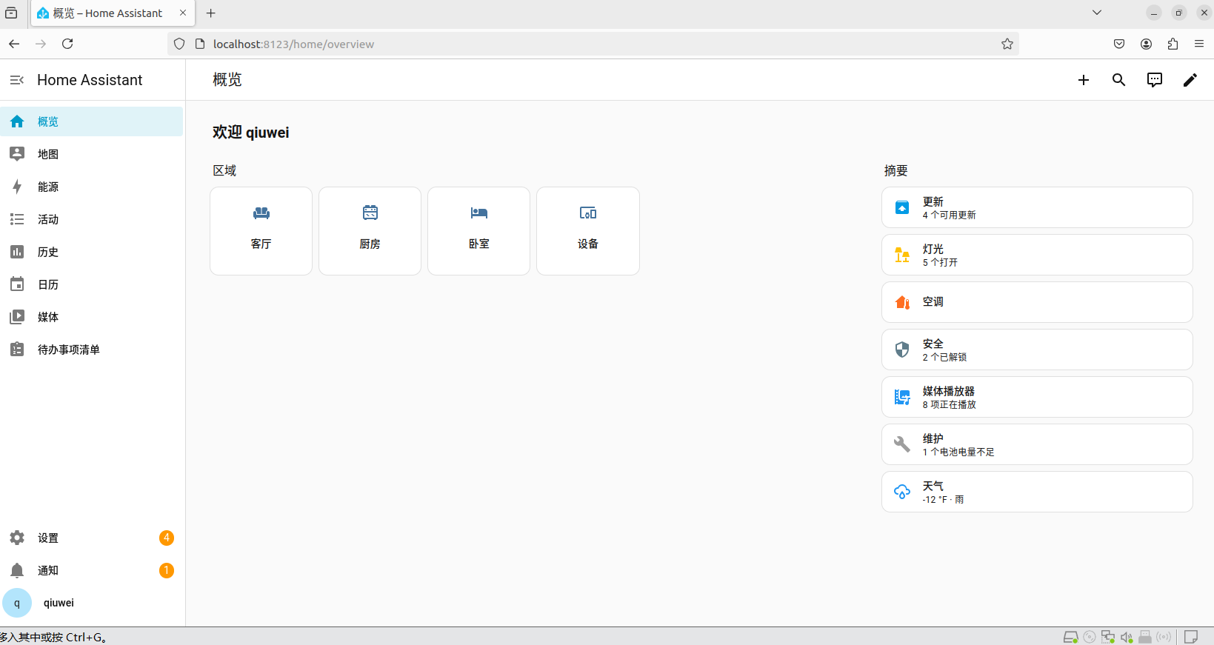 | 正常 | P0 | 通过 | —
HA-SMK-03 | 用户登录 | 创建用户名和密码 | 输入正确的用户名和密码，点击登录 | 登录成功，出现概览页面 （判定标准：输入已创建的账号密码后成功进入概览页，页面左下角显示对应用户名） | 登录成功，左下角出现用户名 | 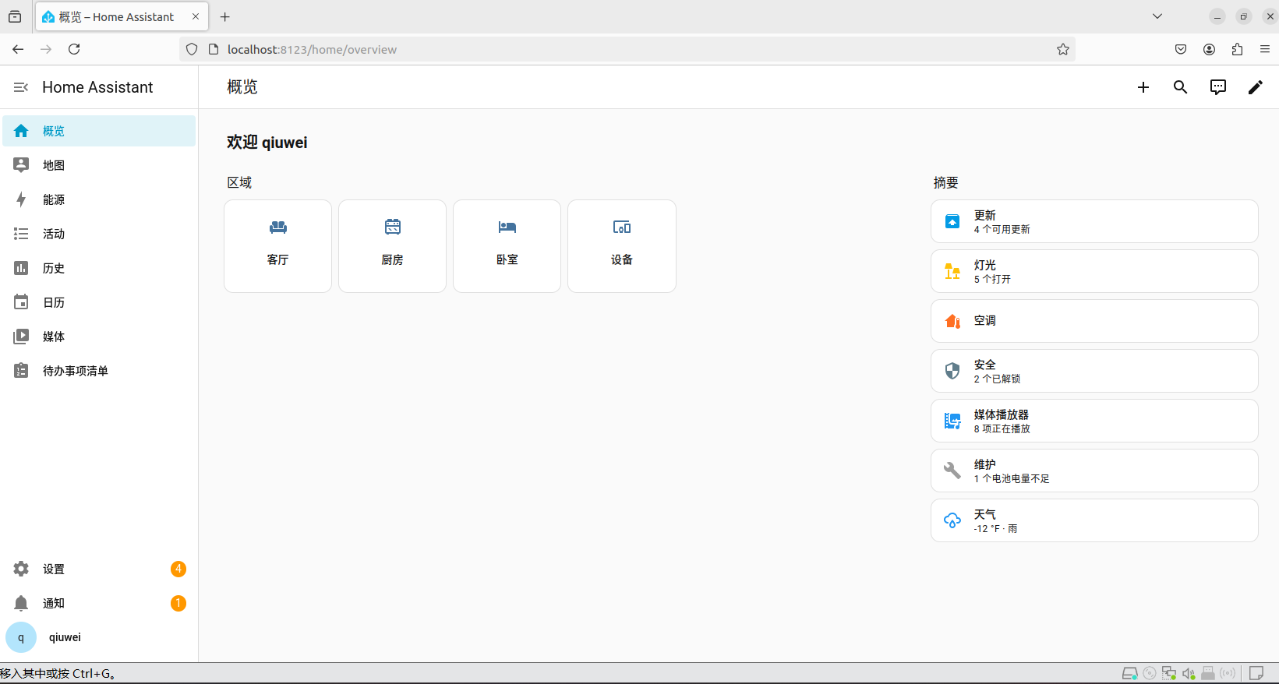 | 正常 | P0 | 通过 | —
HA-SMK-04 | 重启服务 | 登录，配置已保存 | 关闭HA，再次访问http://localhost:8123 | 原有配置保存 （判定标准：重启后再次访问，原有用户、集成、实体与配置全部保留，无需重新初始化） | 原有配置保存 |  | 正常 | P0 | 通过 | —
HA-SMK-05 | Demo配置 | Demo配置的路径正确 | 重启后查看/srv/homeassistant/config | configuration.yaml，等文件仍在，代码正确 （判定标准：/srv/homeassistant/config 下 configuration.yaml 等配置文件仍存在，且文件中 demo: 配置项完整） | configuration.yaml，等文件仍在，Demo已配置完成 | 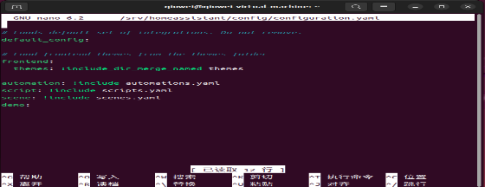 | 正常 | P1 | 通过 | —
HA-SMK-06 | 添加集成 | 获取OpenWeatherMapAPI KEY | 在添加OpenWeatherMap的页面输入获取的API | 在集成页面出现OpenWeatherMap （判定标准：在集成页面执行添加后，集成列表中出现 OpenWeatherMap 条目） | 集成页面未出现OpenWeatherMap | 刚获取的OpenWeatherMapAPI KEY需要过2~3个小时才生效 实际未出现。因新申请的 API KEY 需 2~3 小时生效，判定为环境依赖未就绪而非产品缺陷，标记为阻塞；待 KEY 生效后需重测确认。 | 异常 | P1 | 阻塞 | —

Demo功能测试
用例编号 | 测试模块 | 前置条件 | 测试步骤 | 预期结果 | 实际结果 | 备注 | 场景类型 | 优先级 | 测试状态 | 缺陷编号
HA-FUN-01 | 灯光开关 | Demo灯光存在 | 在概览页面点开light，点击bed light，点击开关按钮 | 点击开关后图片高亮，灯为开启状态，再点一次图片变暗，关闭状态 （判定标准：点击开关后 light.bed_light 的 state 为 on 且卡片高亮、顶部显示亮度百分比；再次点击后 state 为 off 且卡片变暗） | 图片高亮的同时在UI顶部显示81% | 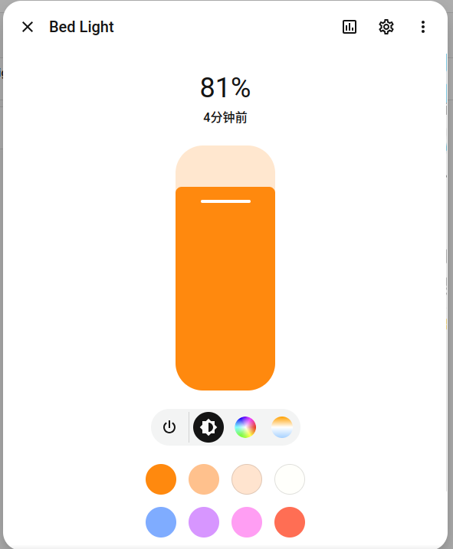 | 正常 | P0 | 通过 | —
HA-FUN-02 | 温度调节 | Demo温控实体存在 | 点击设备，点击Ecobee，拖动目标温度 | 目标温度更新，实体状态同步 （判定标准：拖动后目标温度数值更新，实体 attributes 中的目标温度与拖动结果一致） | 目标温度更新，实体状态同步更新 | 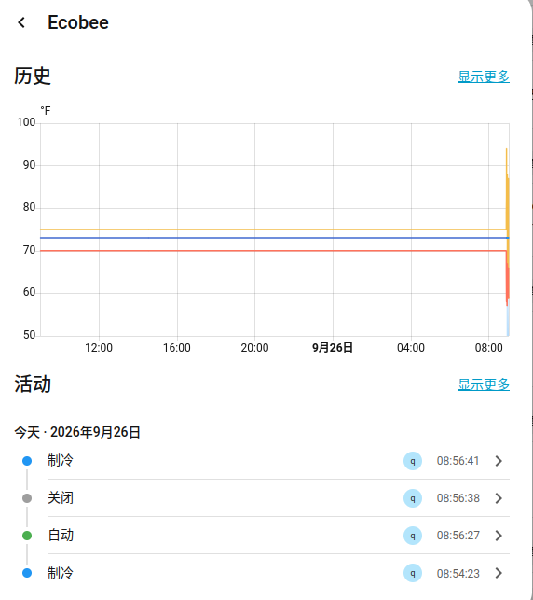 | 正常 | P0 | 通过 | —
HA-FUN-03 | 媒体播放器 | Demo播放器存在 | 在概览页面点开媒体播放器，点击播放/暂停 | 状态在暂停和播放间切换 （判定标准：每次点击后媒体播放器 state 在 playing 与 paused 之间切换，UI 显示与实体状态保持一致） | 状态在暂停和播放间切换，旁别可以点击关闭按钮，状态实时更新 | 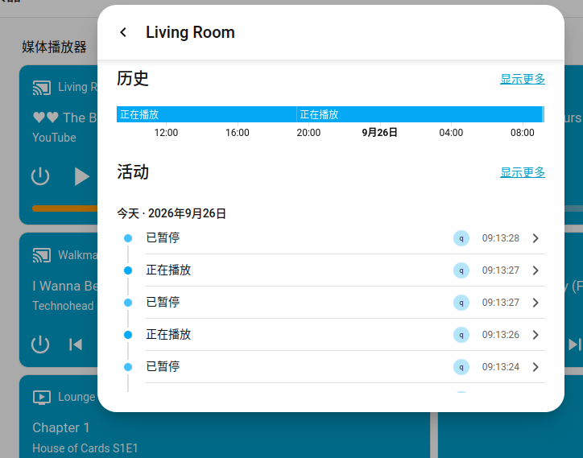 | 正常 | P1 | 通过 | —
HA-FUN-04 | 安全模块 | Demo锁模块存在 | 在概览页面点开安全，点击关闭/解锁 | 状态在关闭和解锁切换 （判定标准：点击关闭后 UI 显示“正在锁定”，约 3 秒后变为“已锁定”，实体 state 为 locked） | 点击关闭UI上放显示正在锁定，等待3秒，显示已锁定 | 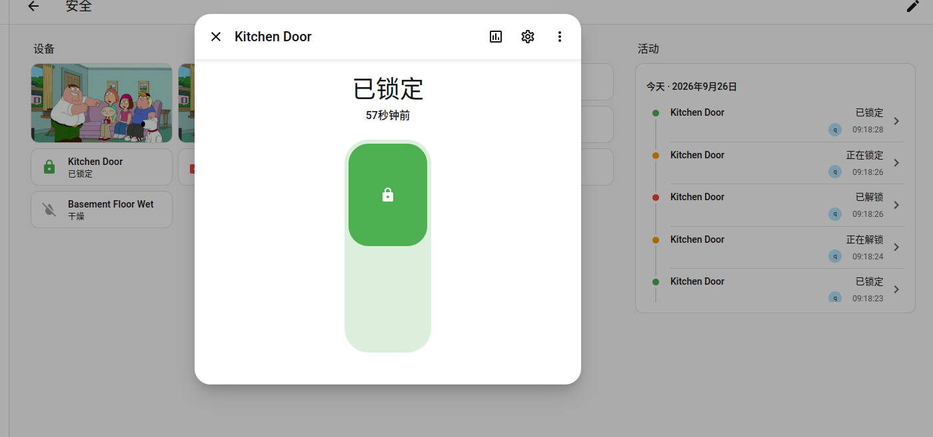 | 正常 | P1 | 通过 | —
HA-FUN-05 | 维护模块 | Demo维护模块存在 | 在概览页面点开维护，查看需要维护的东西 | 出现需要维护的东西 （判定标准：维护页面列出全部需要维护的条目（本次为 1 条电池电量不足），条目可见且指向对应实体） | 在维护下方显示一个电池电量不足，需要充电 |  | 正常 | P2 | 通过 | —
HA-FUN-06 | 天气模块 | Demo天气模块存在 | 在概览页面点开天气，查看天气卡片 | 天气状态，温度，适度，气压，风速预报全部正确展示 （判定标准：天气卡片完整展示状态、温度、湿度、气压、风速预报共 5 项，且各项均非空、单位标注正确） | 天气状态，温度，适度，气压，风速预报全部正确展示，属性完整 | 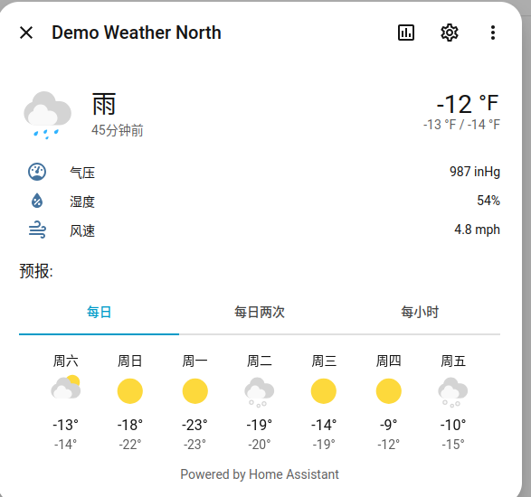 | 正常 | P2 | 通过 | —
HA-FUN-07 | 传感器读值 | Demo传感器模块存在 | 在概览页面点击设备，点开Outside Temperature | Outside Temperature正常记录，单位正确 （判定标准：Outside Temperature 数值正常显示，单位标注正确；本系统单位为英制，应为华氏度 ℉） | Outside Temperature正常记录，单位为华摄氏度 | 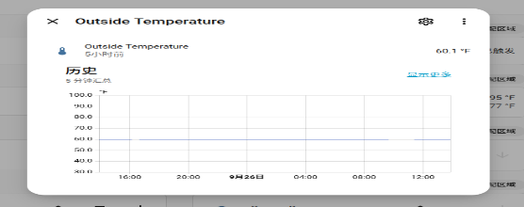 | 正常 | P2 | 通过 | —
HA-FUN-08 | 实体搜索 | Demo已启用 | 在概览页面点击右上角放大镜，搜索任意实体，点击实体 | 实体出现，点击后正常运行 （判定标准：输入关键字后下拉列出匹配实体，点击某实体后进入其控制页且可正常操作） | 实体出现，点击后正常运行 |  | 正常 | P2 | 通过 | —
HA-FUN-09 | 实体详情 | Demo已启用 | 点击任意实体，点击右上角3个点，点击详情 | 出现实体详情页面 （判定标准：弹出实体详情页，页面包含状态、属性、历史/日志等区块且内容非空） | 出现实体详情页面 | 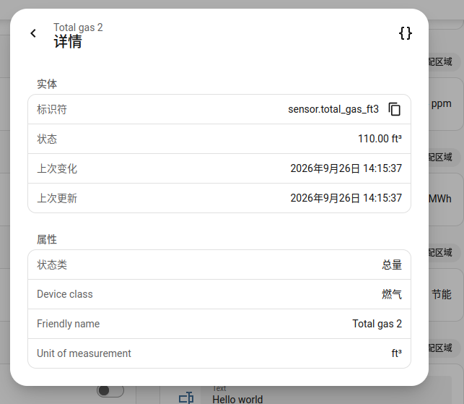 | 正常 | P2 | 通过 | —
HA-FUN-10 | 活动记录 | 已操作过任意实体 | 在主页面左边点击活动 | 出现操作过实体的记录 （判定标准：活动列表中出现此前操作过的实体记录，含实体名与状态变更时间） | 出现操作过实体的记录 | 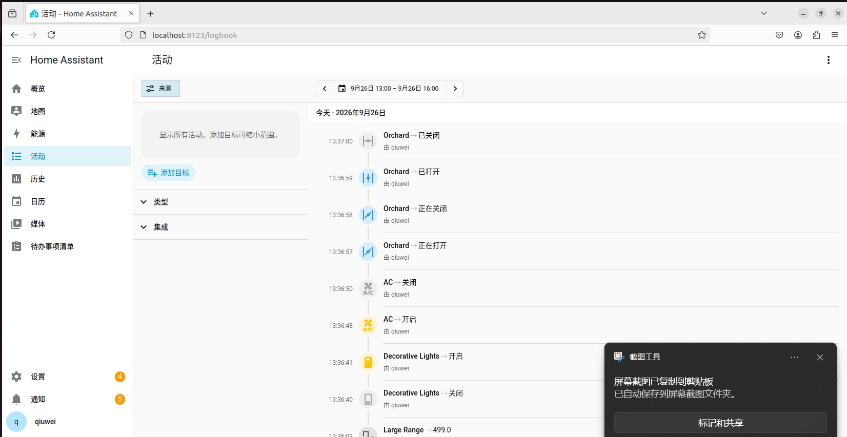 | 正常 | P2 | 通过 | —
HA-FUN-11 | 媒体播放器 | Demo媒体播放器存在 | 在概览页面点开媒体播放器，在运行状态下点击下一首/上一首 | 播放器正常跳转到下一首/上一首 （判定标准：非首尾曲目：点击上一首/下一首正常切换；末首点击下一首应回到首曲、首曲点击上一首应到末曲） | 播放器正常跳转下一首/上一首，但在最后一首点击下一首并不跳转到第一首，在第一首点击上一首并不跳转到最后一首 |  | 边界 | P1 | 失败 | DEF-01
HA-FUN-12 | 吸尘器启停 | Demo吸尘器模块存在 | 在概览页面点击设备，找到vacumm，点击启动/暂停 | UI页面显示正在清扫，再次点击后页面显示已暂停 （判定标准：点击启动后 UI 显示“正在清扫”，再次点击后显示“已暂停”，实体状态同步切换） | 点击启动，UI页面显示正在清扫，再次点击后页面显示已暂停 | 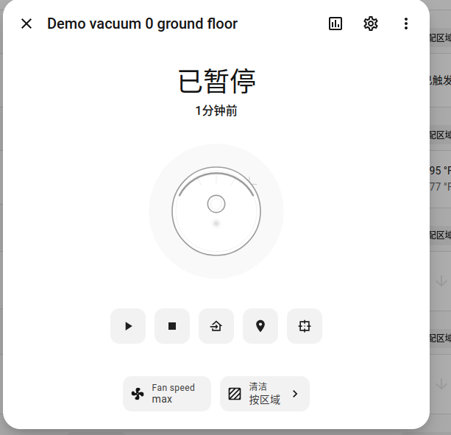 | 正常 | P2 | 通过 | —
HA-FUN-13 | 吸尘器返回 | Demo吸尘器模块存在 | 在概览页面点击设备，找到vacumm，点击返回基站 | UI页面显示正在返回基座 （判定标准：点击返回基站后 UI 显示“正在返回基座”，再次点击后显示“已停靠”） | UI页面显示正在返回基座，再次点击UI页面显示已停靠 | 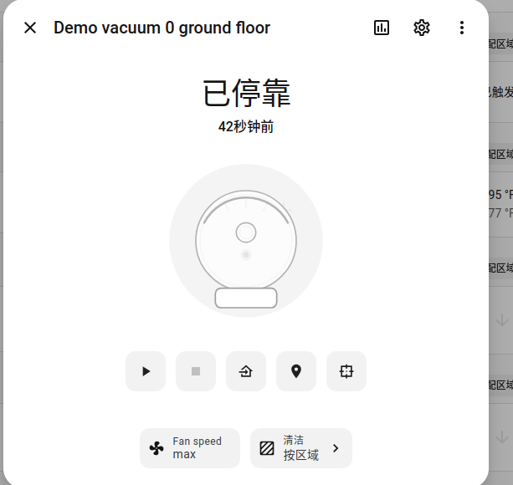 | 正常 | P2 | 通过 | —
HA-FUN-14 | 吸尘器空闲 | Demo吸尘器模块存在 | 在概览页面点击设备，找到vacumm，点击停止 | UI页面显示空闲状态 （判定标准：点击停止后 UI 显示“空闲”，实体状态为 idle） | UI页面显示空闲状态 | 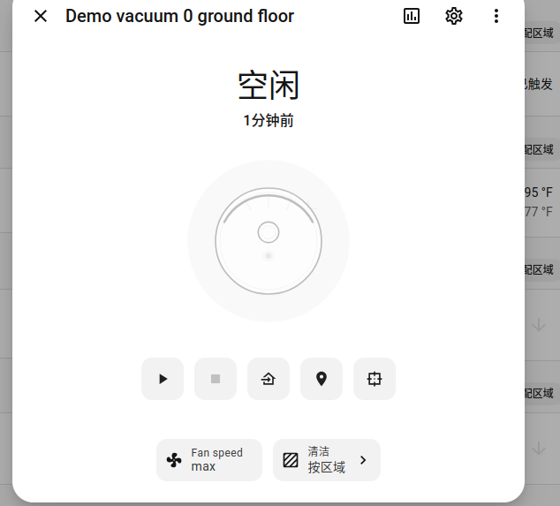 | 正常 | P2 | 通过 | —
HA-FUN-15 | 媒体播放器音量调节 | Demo媒体播放器存在 | 在概览页面点开媒体播放器，点击右上角三个点，拖动音量条到任意一个数 | 拖动音量条任意一个数，音量在变化 （判定标准：音量值随拖动实时变化（实测由 100 调至 70），实体音量属性同步为拖动后的数值） | 音量条从100拖动到70 | 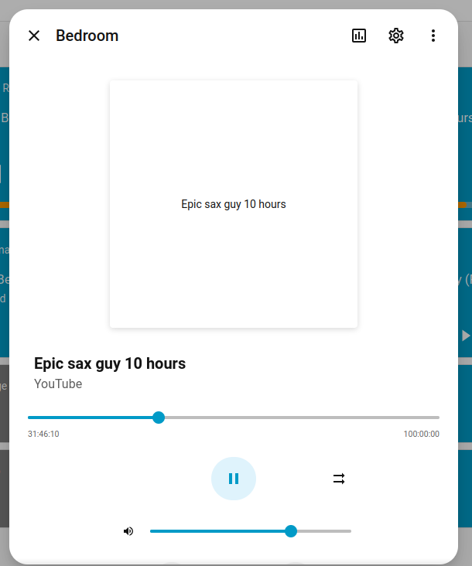 | 正常 | P2 | 通过 | —
HA-FUN-16 | 灯光卡片颜色 | Demo灯光模块存在 | 在概览页面点开light，点击bed light，任意一种颜色 | 灯光卡片颜色改变 （判定标准：选择任一颜色后灯光卡片配色随之改变，实体 color 属性与所选颜色一致） | 灯光卡片颜色改变 | 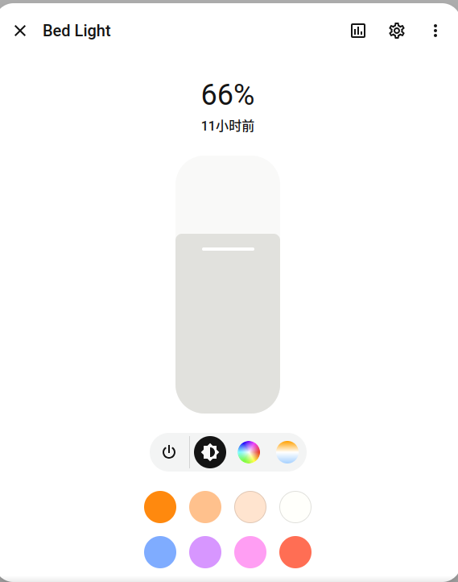 | 正常 | P2 | 通过 | —
HA-FUN-17 | 灯光色温调节 | Demo灯光模块存在 | 在概览页面点开light，点击bed light，点击最右边色温，拖动色温条 | 色温随色温条改变 （判定标准：色温随拖动连续变化（实测由 6353K 调至 2000K），卡片色温指示同步更新） | 色温随色温条改变，从6353k拖动到2000k | 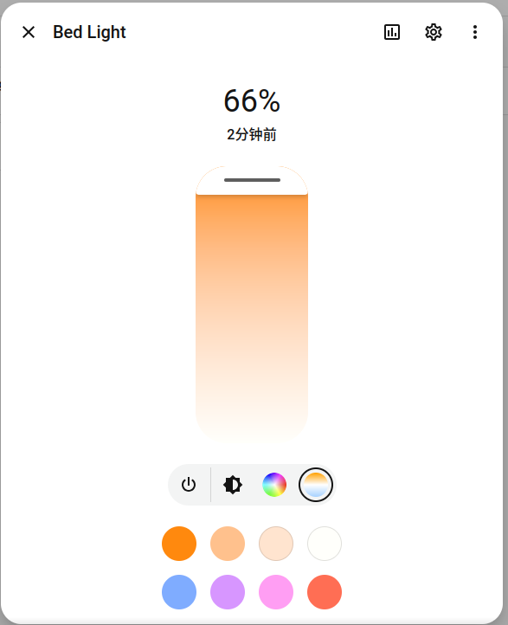 | 正常 | P2 | 通过 | —
HA-FUN-18 | 灯光属性保存 | Demo灯光模块存在 | 在概览页面点开light，点击bed light，点击关闭在打开 | 与之前更改的属性一致 （判定标准：关闭再开启后，亮度、颜色、色温等属性与关闭前完全一致） | 与之前更改的属性一致 |  | 正常 | P1 | 通过 | —
HA-FUN-19 | 天气逐日预报 | Demo天气模块存在 | 在概览页面点开天气，查看天气卡片，点击每日 | 天数完整，每天天气状态显示 （判定标准：切换至“每日”后显示完整的逐日预报天数，且每日均有天气状态） | 天数完整，每天天气状态显示 | 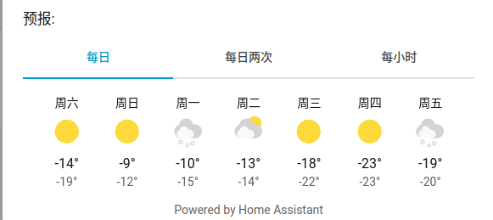 | 正常 | P2 | 通过 | —
HA-FUN-20 | 天气逐时预报 | Demo天气模块存在 | 在概览页面点开天气，查看天气卡片，点击每小时 | 时数完整，每时天气状态显示 （判定标准：切换至“每小时”后显示完整的逐时预报时数，且每小时均有天气状态） | 时数完整，每时天气状态显示 | 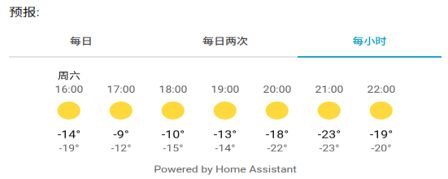 | 正常 | P2 | 通过 | —
HA-FUN-21 | 制热模块 | Demo温控实体存在 | 在概览页面点击设备，点击HeatPump，调节制热温度 | 温度实时更新，温度单位正确 （判定标准：调节制热温度后数值实时更新，单位显示正确（本系统为 ℉）） | 温度实时更新，温度单位正确 | 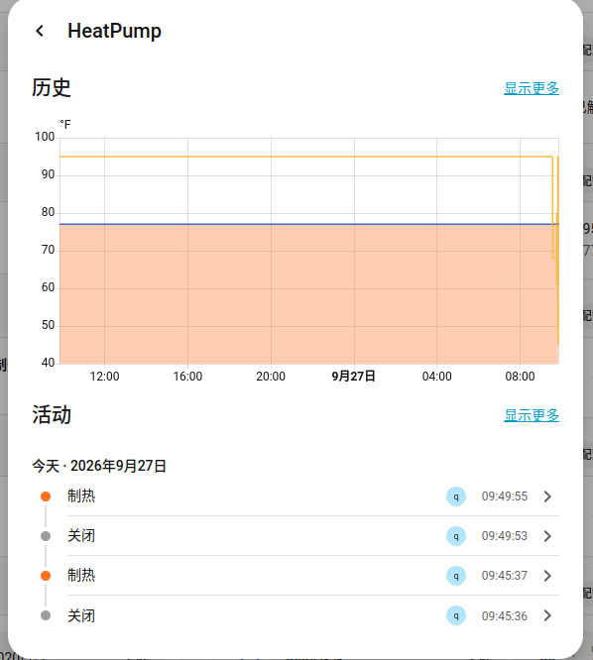 | 正常 | P1 | 通过 | —
HA-FUN-22 | 制冷模块 | Demo温控实体存在 | 在概览页面点击设备，点击Havc，调节制冷温度 | 温度实时更新，温度单位正确 （判定标准：调节制冷温度后数值实时更新，单位显示正确（本系统为 ℉）） | 温度实时更新，温度单位正确 | 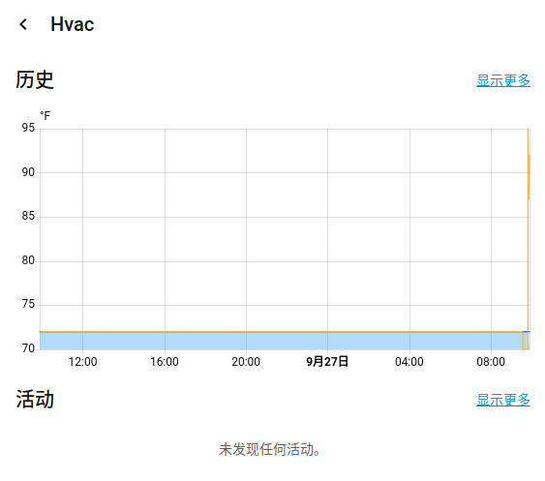 | 正常 | P1 | 通过 | —
HA-FUN-23 | 安全模块 | Demo锁模块存在 | 在橄榄页面点击安全，点击Security，选在家设置口令，输入正确口令 | UI页面显示在家布防 （判定标准：输入正确口令后 UI 先显示“正在布防”，约 5 秒后显示“在家布防”，实体 state 为 armed_home） | UI页面先显示正在布防，5秒后显示在家布防 | 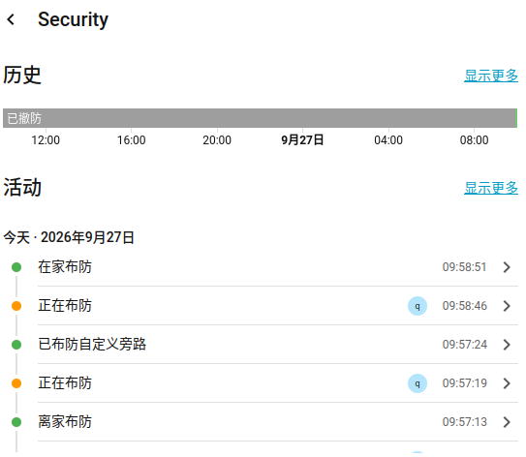 | 正常 | P1 | 通过 | —
HA-FUN-24 | 安全模块 | Demo锁模块存在 | 在橄榄页面点击安全，点击Security点击撤防，输入错误口令或不输入 | 提示提供的报警代码无效 （判定标准：输入错误口令或不输入口令时，提示“提供的报警代码无效”，且实体状态保持原布防状态不变） | 在下方提示提供的报警代码无效 | 原文“橄榄页面”应为“概览页面”。 | 异常 | P1 | 通过 | —
HA-FUN-25 | 传感器数据更新 | Demo传感器模块存在 | 在概览页面点击设备，点开Outside Temperature，过5分钟后再次点击 | 数据随时间有变化 （判定标准：本用例验证传感器读数随时间的变化特性；该实体为静态传感器，官方源码设计为赋值后恒定，故预期 5 分钟后再次读取仍为 60.1 °F、数值不变） | 无变化，一直保持在60.1°F | 静态传感器，赋值一次后将不变，官方的源码设计 原预期“数据随时间有变化”与该实体实际设计不符。实测数值恒定属设计如此，故判定通过、不计缺陷；已按实际设计补充判定标准。 | 边界 | P2 | 通过 | —
HA-FUN-26 | 传感器数据更新 | Demo传感器模块存在 | 在概览页面点击设备，找到Total energy 1和Total gas 1，观察30分钟的数据 | 数据随时间有变化 （判定标准：每 5 分钟 Total energy 增加 0.5 kWh、Total gas 增加 0.88 ft³；观察 30 分钟内两者数值均单调递增） | 每过5分钟，Total energy 1增加0.5kwh，Total gas 1增加0.88ft3 |  | 正常 | P1 | 通过 | —
HA-FUN-27 | 日历查看 | 主页面已打开 | 在主页左边点击日历 | 查看日历，能正确显示当前日期 （判定标准：日历页面正确高亮当前日期（实测 9 月 27 日），与系统日期一致） | 日历显示9月27日，显示正确 | 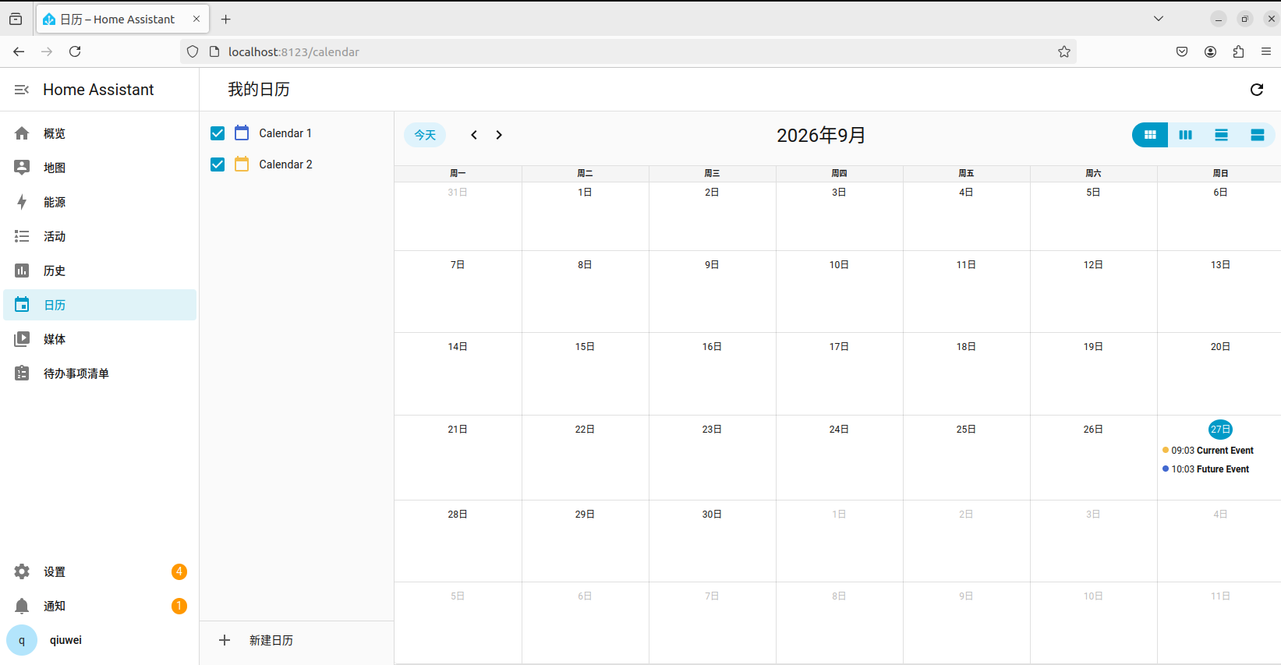 | 正常 | P2 | 通过 | —
HA-FUN-28 | 查看联通性 | window11与虚拟机链接 | 在win11的浏览器搜索http://192.168.222.128:8123 | 显示用户登录界面 （判定标准：在宿主机浏览器访问 http://192.168.222.128:8123 可正常打开 HA 登录界面） | 显示用户登录界面 | 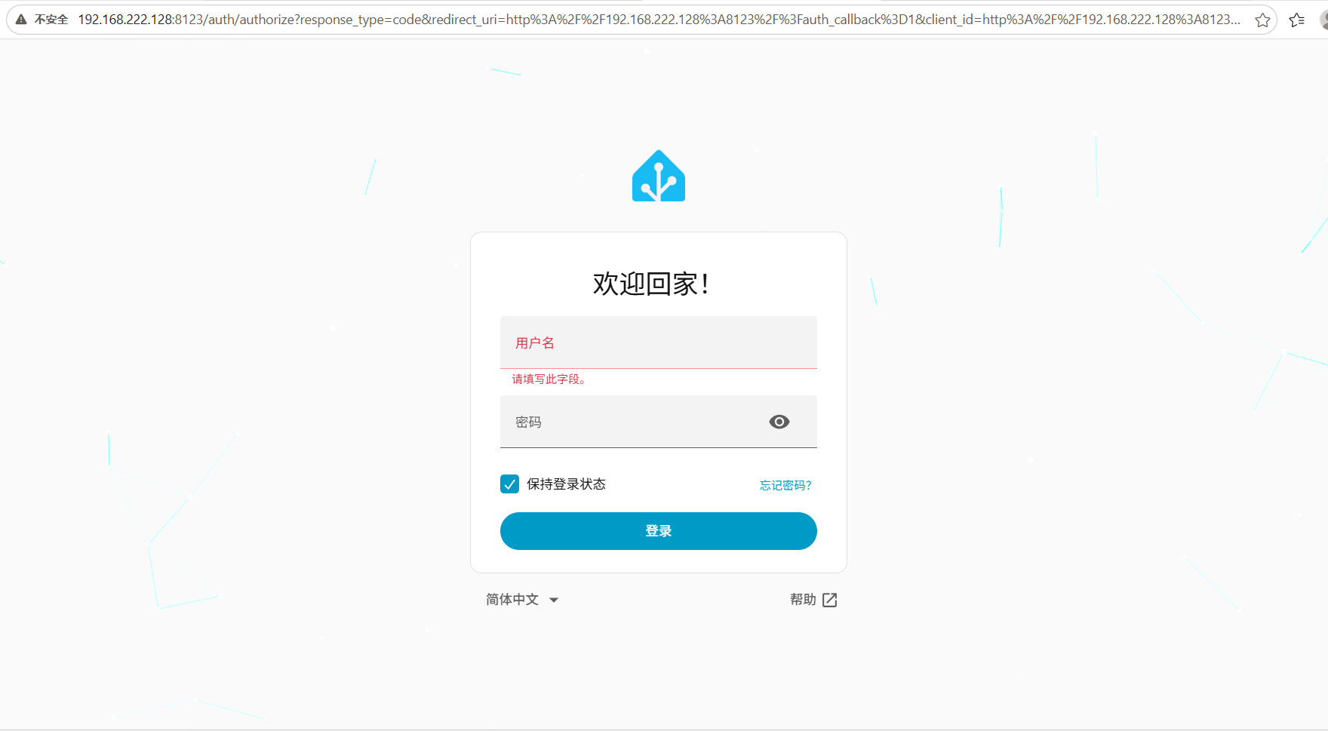 | 正常 | P1 | 通过 | —
HA-FUN-29 | 数据异常 | window11与虚拟机链接 | 输入与虚拟机一致的用户密码 | 数据无异常，与虚拟机数据一致 （判定标准：用与虚拟机一致的账号密码登录后，宿主机侧显示的实体与数值同虚拟机侧完全一致） | 数据无异常，与虚拟机数据一致 | 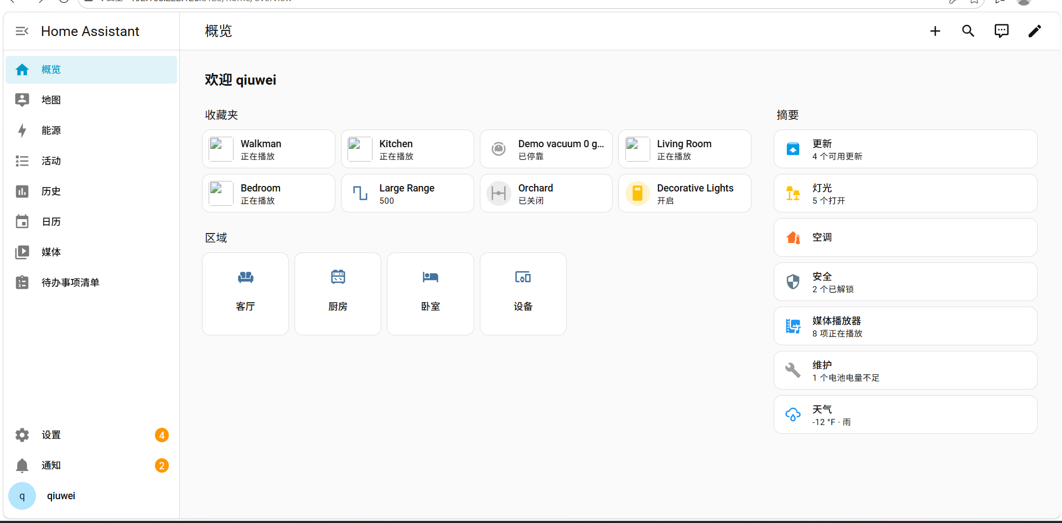 | 正常 | P1 | 通过 | —
HA-FUN-30 | 窗户模块 | Demo窗户模块存在 | 点击设备，找到Living Room Window，对窗户进行上升或下降 | 窗户下降或上升 （判定标准：执行上升/下降后窗户位置按每秒约 10% 的步进变化，最终到达目标位置） | 窗户每秒下降或上升10%，也会倾斜 | 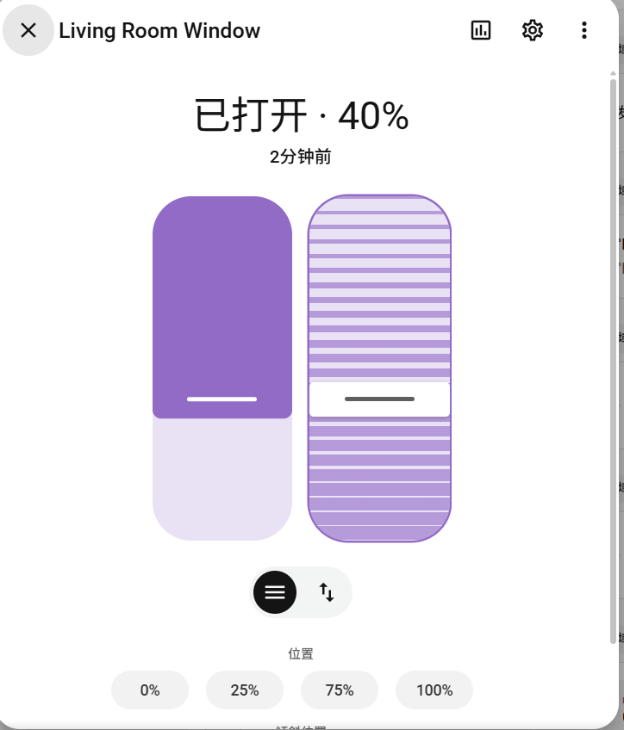 | 正常 | P1 | 通过 | —
HA-FUN-31 | Demo更新 | Demo模块已启用 | 点击设置，点击上方更新，点 Demo add-on 安装 | 无进度条，装完后从列表消失 （判定标准：安装过程不显示进度条；安装完成后该实体从更新列表中移除） | 装完后直接从列表消失 | 原预期“无进度条”属现象描述而非判定标准，已补充可判定的表述。 | 正常 | P2 | 通过 | —
HA-FUN-32 | Demo更新 | Demo模块已启用 | 点击设置，点击上方更新，点Progress 实体安装 | 进度整数递增，约 5 秒完成 （判定标准：安装过程进度为整数递增，约 5 秒完成；完成后该实体从更新列表中移除） | 进度整数递增，约 5 秒完成，完成后从列表消失 | 与官方源码一致 | 正常 | P2 | 通过 | —
HA-FUN-33 | Demo更新 | Demo模块已启用 | 点击设置，点击上方更新，点 Decimal Progress 安装 | 进度两位小数，约 8 分 20 秒完成 （判定标准：安装过程进度为两位小数递增，约 8 分 20 秒完成） | 进度两位小数，约 8 分 20 秒完成 | 与官方源码一致 | 正常 | P2 | 通过 | —
HA-FUN-34 | Demo更新 | Demo模块已启用 | 查看 Demo Update No Install | 显示无法更新 （判定标准：该实体在更新页面显示为不可更新状态，UI 不提供安装入口） | 显示无法更新 |  | 异常 | P2 | 通过 | —
HA-FUN-35 | Demo更新 | Demo模块已启用 | 重启Home Assistant，查看更新页面 | 更新实体重新显示为"有更新" （判定标准：重启 Home Assistant 后，更新实体重新显示为“有更新”状态） | 更新实体重新显示为"有更新" | 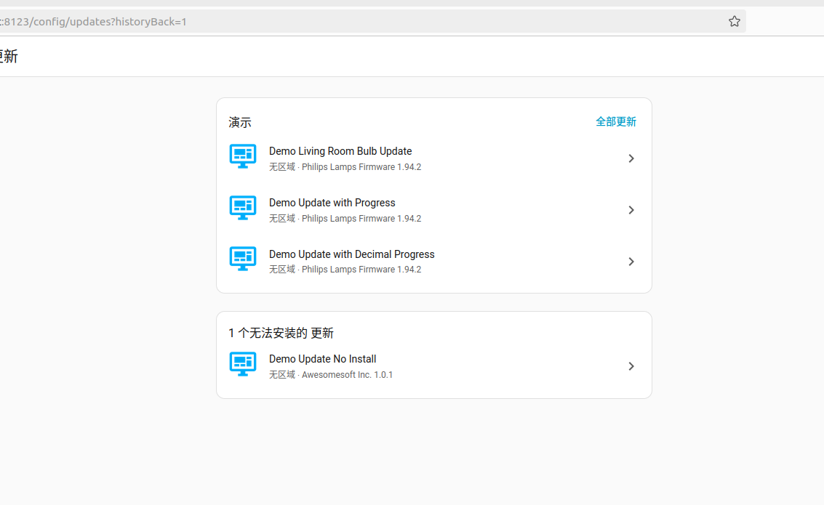 | 正常 | P2 | 通过 | —

接口测试
用例编号 | 测试模块 | 前置条件 | 测试步骤 | 预期结果 | 实际结果 | 备注 | 场景类型 | 优先级 | 测试状态 | 缺陷编号
HA-API-01 | 接口连通 | HA 容器已启动，8123 端口正常映射；已生成长期访问令牌并有效 | GET http://192.168.222.128:8123/api/ ，请求头 Authorization: Bearer <长期访问令牌>、Cotent-Type: application/json | 响应码 200，响应体返回 {"message":"API running."} （判定标准：HTTP 状态码 = 200，且响应体为 {"message":"API running."}） | 200，返回 {"message":"API running."} | 对应取样器「健康检查-01」（线程组）；响应断言：状态码=200。一条同时验证网络连通、服务存活、令牌有效三层 原文请求头「Cotent-Type」拼写有误，应为 Content-Type（HA-API-05 同样存在）。 | 正常 | P0 | 通过 | —
HA-API-02 | 鉴权校验 | HA 服务运行中；线程组级已配置正确令牌 | GET http://192.168.222.128:8123/api/ ，在「错误令牌-08」取样器下挂子级 HTTP信息头管理器，Authorization: Bearer wrong | 响应码 401，不返回任何实体数据 （判定标准：HTTP 状态码 = 401，且响应体不含任何实体数据） | 401 Unauthorized | 对应取样器「错误令牌-08」；响应断言：状态码=401 且勾选「忽略状态码」。子级信息头管理器覆盖线程组级令牌 | 异常 | P0 | 通过 | —
HA-API-03 | 鉴权校验 | HA 服务运行中；线程组级已配置正确令牌 | GET http://192.168.222.128:8123/api/ ，在「空令牌-17」取样器下挂子级 HTTP信息头管理器，Authorization: Bearer（冒号后值为空） | 响应码 401 （判定标准：HTTP 状态码 = 401） | 401 Unauthorized | 对应取样器「空令牌-17」；响应断言：状态码=401 且勾选「忽略状态码」 | 异常 | P1 | 通过 | —
HA-API-04 | 鉴权校验 | HA 服务运行中，本计划令牌已就绪但不使用 | 在独立线程组「线程组-无令牌」中 GET http://192.168.222.128:8123/api/ ，不带任何 Authorization 头 | 响应码 401 （判定标准：HTTP 状态码 = 401） | 401 Unauthorized | 对应取样器「无令牌-18」（线程组-无令牌）；响应断言：状态码=401 且勾选「忽略状态码」。父级请求头无法在子级删除，必须用独立线程组实现 | 异常 | P1 | 通过 | —
HA-API-05 | 状态查询 | demo 集成已启用；令牌有效 | GET http://192.168.222.128:8123/api/states ，请求头 Authorization: Bearer <长期访问令牌>、Cotent-Type: application/json | 响应码 200，返回 JSON 数组，元素含 entity_id / state / attributes / last_changed （判定标准：HTTP 状态码 = 200，响应体为 JSON 数组且元素含 entity_id / state / attributes / last_changed） | 200，返回全部 demo 实体状态 | 对应取样器「状态检查-02」；响应断言：状态码=200。可作为实体清单基线数据 原文请求头「Cotent-Type」拼写有误，应为 Content-Type。 | 正常 | P0 | 通过 | —
HA-API-06 | 状态查询 | 实体 light.bed_light 存在 | GET http://192.168.222.128:8123/api/states/light.bed_light | 响应码 200，响应体 entity_id 为 light.bed_light，state 与 attributes 字段完整 （判定标准：HTTP 状态码 = 200，响应体 entity_id 为 light.bed_light，且 state 与 attributes 字段完整） | 200，字段完整 | 对应取样器「单实体-03」；响应断言：状态码=200 | 正常 | P0 | 通过 | —
HA-API-07 | 状态查询 | 令牌有效；light.not_exist 在 HA 中不存在 | GET http://192.168.222.128:8123/api/states/light.not_exist | 响应码 404 （判定标准：HTTP 状态码 = 404） | 404 Not Found | 对应取样器「不存在实体-04」；响应断言：状态码=404 且勾选「忽略状态码」。该错误码符合 REST 规范 | 异常 | P1 | 通过 | —
HA-API-08 | 灯控服务 | light.bed_light 当前为关闭状态；令牌有效 | POST http://192.168.222.128:8123/api/services/light/turn_on ，请求体 {"entity_id":"light.bed_light"} | 响应码 200，返回受影响实体的最新状态数组 （判定标准：HTTP 状态码 = 200，响应体返回受影响实体的最新状态数组（本次 1 个实体对象）） | 200，返回 1 个实体对象 | 对应取样器「开灯-05」；响应断言：状态码=200 | 正常 | P0 | 通过 | —
HA-API-09 | 灯控服务 | 承接「开灯-05」，light.bed_light 已开启 | GET http://192.168.222.128:8123/api/states/light.bed_light ，JSON 断言 $.state | 响应码 200 且 $.state = on （判定标准：HTTP 状态码 = 200，且 $.state = on） | state = on | 对应取样器「开灯回读-05R」；JSON断言：Path=$.state，期望值=on，不勾正则。验证「服务调用→状态回读」闭环 | 正常 | P0 | 通过 | —
HA-API-10 | 灯控服务 | light.bed_light 当前为开启状态 | POST http://192.168.222.128:8123/api/services/light/turn_off ，请求体 {"entity_id":"light.bed_light"} | 响应码 200 （判定标准：HTTP 状态码 = 200） | 200 | 对应取样器「关灯-06」；响应断言：状态码=200 | 正常 | P0 | 通过 | —
HA-API-11 | 灯控服务 | 承接「关灯-06」，light.bed_light 已关闭 | GET http://192.168.222.128:8123/api/states/light.bed_light ，JSON 断言 $.state | 响应码 200 且 $.state = off （判定标准：HTTP 状态码 = 200，且 $.state = off） | state = off | 对应取样器「关灯回读-06R」；JSON断言：Path=$.state，期望值=off。验证状态可逆 | 正常 | P0 | 通过 | —
HA-API-12 | 异常码-服务 | 令牌有效；foo 域不存在 | POST http://192.168.222.128:8123/api/services/foo/bar ，请求体 {} | 响应码 400 （判定标准：HTTP 状态码 = 400） | 400 Bad Request | 对应取样器「非法服务-07」；响应断言：状态码=400 且勾选「忽略状态码」。实测为 400 而非 404，错误码语义符合 REST 规范 | 异常 | P1 | 通过 | —
HA-API-13 | 温控接口 | demo 已启用；climate.ecobee 存在 | POST http://192.168.222.128:8123/api/services/climate/set_hvac_mode ，请求体 {"entity_id":"climate.ecobee","hvac_mode":"heat_cool"} | 响应码 200，实体 state 变为 heat_cool （判定标准：HTTP 状态码 = 200，实体 state 变为 heat_cool） | 200，state = heat_cool | 对应取样器「调温设置-09S」；响应断言：状态码=200。作为区间温度用例的前置模式设置 | 正常 | P1 | 通过 | —
HA-API-14 | 温控接口 | climate.ecobee 处于 heat_cool 模式；系统单位为华氏度（℉） | POST http://192.168.222.128:8123/api/services/climate/set_temperature ，请求体 {"entity_id":"climate.ecobee","target_temp_high":77,"target_temp_low":68} | 响应码 200，区间目标温度更新为 high=77 / low=68（℉） （判定标准：HTTP 状态码 = 200，区间目标温度更新为 target_temp_high = 77 / target_temp_low = 68（℉）） | 200，high=77 low=68 | 对应取样器「调温-9」；响应断言：状态码=200。该实体仅支持区间温度，不支持单一 temperature，这是本计划实测确认的关键行为 | 正常 | P0 | 通过 | —
HA-API-15 | 温控接口 | 承接「调温-9」，已下发 high=77 / low=68 | GET http://192.168.222.128:8123/api/states/climate.ecobee ，JSON 断言 $.attributes.target_temp_high | 响应码 200 且 $.attributes.target_temp_high = 77 （判定标准：HTTP 状态码 = 200，且 $.attributes.target_temp_high = 77） | 77 | 对应取样器「调温回读-9R」；JSON断言：Path=$.attributes.target_temp_high，期望值=77。同时可观测 target_temperature 为 None，印证区间温度特性 | 正常 | P0 | 通过 | —
HA-API-16 | 温控接口 | climate.ecobee 存在；该实体不支持单一温度参数 | POST http://192.168.222.128:8123/api/services/climate/set_temperature ，请求体 {"entity_id":"climate.ecobee","temperature":22} | 响应码 500，服务抛出异常 （判定标准：HTTP 状态码 = 500，服务抛出异常） | 500 Internal Server Error | 对应取样器「调温参数不匹配-09」；响应断言：状态码=500 且勾选「忽略状态码」。参数与实体能力不匹配时 HA 返回 500 而非 400，错误码语义不符合 REST 规范 用例通过（原预期即为 500），但该返回行为暴露产品问题，另记缺陷 DEF-02。 | 异常 | P1 | 通过 | DEF-02
HA-API-17 | 窗帘控制 | demo 已启用；cover.living_room_window 存在，初始位置约 70 | POST http://192.168.222.128:8123/api/services/cover/close_cover ，请求体 {"entity_id":"cover.living_room_window"} | 响应码 200 （判定标准：HTTP 状态码 = 200） | 200 | 对应取样器「窗户复位-10A」；响应断言：状态码=200。作为后续用例的复位动作 | 正常 | P1 | 通过 | —
HA-API-18 | 窗帘控制 | 承接「窗户复位-10A」，窗户已闭合 | POST http://192.168.222.128:8123/api/services/cover/open_cover ，请求体 {"entity_id":"cover.living_room_window"} | 响应码 200 （判定标准：HTTP 状态码 = 200） | 200 | 对应取样器「窗户开启-10」；响应断言：状态码=200 | 正常 | P0 | 通过 | —
HA-API-19 | 窗帘控制 | 承接「窗户开启-10」，窗户正在开启过渡中 | GET http://192.168.222.128:8123/api/states/cover.living_room_window ，JSON 断言 $.state | 响应码 200 且 $.state = opening （判定标准：HTTP 状态码 = 200，且 $.state = opening） | state = opening | 对应取样器「开启回读-10R」；JSON断言：Path=$.state，期望值=opening。窗帘每秒 ±10% 异步过渡，状态会依次经过 opening→open，回读时机决定断言值 | 正常 | P0 | 通过 | —
HA-API-20 | 窗帘控制 | 窗户已完全打开（position=100） | POST http://192.168.222.128:8123/api/services/cover/set_cover_position ，请求体 {"entity_id":"cover.living_room_window","position":50} | 响应码 200 （判定标准：HTTP 状态码 = 200） | 200 | 对应取样器「开启50%-11」；响应断言：状态码=200 | 正常 | P0 | 通过 | —
HA-API-21 | 窗帘控制 | 承接「开启50%-11」；本取样器下挂「固定定时器」延时 5000 ms | 等待 5 秒后 GET http://192.168.222.128:8123/api/states/cover.living_room_window ，JSON 断言 $.attributes.current_position | 响应码 200 且 $.attributes.current_position = 50 （判定标准：等待 5 秒后 HTTP 状态码 = 200，且 $.attributes.current_position = 50） | 50 | 对应取样器「位置回读-11R」+ 固定定时器(5000ms)；JSON断言：Path=$.attributes.current_position，期望值=50。定时器须挂成目标取样器的子节点 | 正常 | P0 | 通过 | —
HA-API-22 | 窗帘控制 | 窗户位置当前为 50 | POST http://192.168.222.128:8123/api/services/cover/close_cover ，请求体 {"entity_id":"cover.living_room_window"} | 响应码 200，窗户开始向位置 0 过渡 （判定标准：HTTP 状态码 = 200） | 200 | 对应取样器「窗户关闭-12」；响应断言：状态码=200 | 正常 | P1 | 通过 | —
HA-API-23 | 传感器接口 | demo 集成已启用；sensor.total_energy_kwh 存在 | GET http://192.168.222.128:8123/api/states/sensor.total_energy_kwh ，JSON 断言 $.attributes.unit_of_measurement | 响应码 200，单位为 kWh （判定标准：HTTP 状态码 = 200，且 $.attributes.unit_of_measurement = kWh） | 200，unit_of_measurement = kWh | 对应取样器「读取电量-13」；响应断言：状态码=200；JSON断言：Path=$.attributes.unit_of_measurement，期望值=kWh。动态传感器，每 5 分钟 +0.5 kWh | 正常 | P1 | 通过 | —
HA-API-24 | 传感器接口 | sensor.total_gas_m3 存在 | GET http://192.168.222.128:8123/api/states/sensor.total_gas_m3 ，JSON 断言 $.attributes.unit_of_measurement | 响应码 200，单位为 ft³ （判定标准：HTTP 状态码 = 200，且 $.attributes.unit_of_measurement = ft³） | 200，unit_of_measurement = ft³ | 对应取样器「读取总气量-14」；JSON断言期望值=ft³。entity_id 为 m3 但暴露单位为 ft³，系统单位为英制时单位换算生效 | 正常 | P1 | 通过 | —
HA-API-25 | 传感器接口 | 承接「读取电量-13」；本取样器下挂「固定定时器」延时 600000 ms（10 分钟） | 等待 10 分钟后再次 GET http://192.168.222.128:8123/api/states/sensor.total_energy_kwh ，JSON 断言 $.attributes.unit_of_measurement | 响应码 200，单位仍为 kWh；数值较首次增加（每 5 分钟 +0.5，10 分钟约 +1.0） （判定标准：等待 10 分钟后 HTTP 状态码 = 200，单位仍为 kWh，且数值较首次增加约 1.0） | 200，单位不变，数值增加约 1.0 | 对应取样器「读取电量-13-第二次」+ 固定定时器(600000ms)；验证动态传感器随时间累积，数值本身不做硬断言 | 正常 | P1 | 通过 | —
HA-API-26 | 传感器接口 | 继承「读取电量-13-第二次」上的 600 秒定时器 | 等待 10 分钟后再次 GET http://192.168.222.128:8123/api/states/sensor.total_gas_m3 ，JSON 断言 $.attributes.unit_of_measurement | 响应码 200，单位仍为 ft³；数值较首次增加（每 5 分钟 +0.88，10 分钟约 +1.76） （判定标准：等待 10 分钟后 HTTP 状态码 = 200，单位仍为 ft³，且数值较首次增加约 1.76） | 200，单位不变，数值增加约 1.76 | 对应取样器「读取总气量-14-第二次」；两条第二次读取共享同一次 600 秒等待 | 正常 | P1 | 通过 | —
HA-API-27 | 配置接口 | HA 服务运行中；令牌有效 | GET http://192.168.222.128:8123/api/config | 响应码 200，返回 version / location_name / unit_system / time_zone / components 等配置项 （判定标准：HTTP 状态码 = 200，响应体含 version / location_name / unit_system / time_zone / components 等配置项） | 200，配置项完整 | 对应取样器「HA配置-15」；响应断言：状态码=200。可从中确认系统单位制，用于解释温度与体积单位差异 | 正常 | P1 | 通过 | —
HA-API-28 | 配置接口 | HA 服务运行中；令牌有效 | GET http://192.168.222.128:8123/api/discovery_info | 响应码 404（该接口在现行版本已废弃） （判定标准：HTTP 状态码 = 404） | 404 Not Found | 对应取样器「设备信息-16」；响应断言：状态码=404 且勾选「忽略状态码」。属预期 404，接口已废弃 用例通过（该接口在该版本确已废弃），但接口废弃缺少替代方案说明，另记缺陷 DEF-05（轻微）。 | 异常 | P1 | 通过 | DEF-05
HA-API-29 | 更新域-查询 | demo 集成已启用；update.demo_add_on 存在且未更新 | GET http://192.168.222.128:8123/api/states/update.demo_add_on ，JSON 断言 $.attributes.installed_version | 响应码 200 且 $.attributes.installed_version = 1.0.0 （判定标准：HTTP 状态码 = 200，且 $.attributes.installed_version = 1.0.0） | 200，installed_version = 1.0.0 | 对应取样器「更新-01」（线程组-更新）；响应断言：状态码=200；JSON断言：期望值=1.0.0。更新前基线值 | 正常 | P1 | 通过 | —
HA-API-30 | 更新域-安装 | 承接「更新-01」，update.demo_add_on 待更新 | POST http://192.168.222.128:8123/api/services/update/install ，请求体 {"entity_id":"update.demo_add_on"} | 响应码 200，安装任务下发成功（该实体无进度上报） （判定标准：HTTP 状态码 = 200，安装任务下发成功） | 200 | 对应取样器「更新-02」；响应断言：状态码=200 | 正常 | P0 | 通过 | —
HA-API-31 | 更新域-回读 | 承接「更新-02」，安装已完成 | GET http://192.168.222.128:8123/api/states/update.demo_add_on ，JSON 断言 $.attributes.installed_version 与 $.state | 响应码 200，installed_version = 1.0.1 且 $.state = off （判定标准：HTTP 状态码 = 200，installed_version = 1.0.1 且 $.state = off） | installed_version = 1.0.1，state = off | 对应取样器「更新-03」；两条 JSON断言（期望值分别为 "1.0.1 " 与 off）。验证「安装→版本跃迁→无可用更新」闭环 | 正常 | P0 | 通过 | —
HA-API-32 | 更新域-安装 | update.demo_update_with_progress 存在且待更新 | POST http://192.168.222.128:8123/api/services/update/install ，请求体 {"entity_id":"update.demo_update_with_progress"} | 响应码 200，安装任务下发成功 （判定标准：HTTP 状态码 = 200，安装任务下发成功） | 200 | 对应取样器「更新-04」；响应断言：状态码=200。该实体带进度上报，约 5 秒完成 | 正常 | P0 | 通过 | —
HA-API-33 | 更新域-回读 | 承接「更新-04」，安装已完成 | GET http://192.168.222.128:8123/api/states/update.demo_update_with_progress ，JSON 断言 $.attributes.installed_version 与 $.attributes.in_progress | 响应码 200，installed_version = 1.94.2 且 in_progress = false （判定标准：HTTP 状态码 = 200，installed_version = 1.94.2 且 in_progress = false） | installed_version = 1.94.2，in_progress = false | 对应取样器「更新-05」；两条 JSON断言。验证进度型更新实体完成后的终态 | 正常 | P0 | 通过 | —
HA-API-34 | 更新域-异常 | update.demo_update_no_install 存在（不支持安装） | POST http://192.168.222.128:8123/api/services/update/install ，请求体 {"entity_id":"update.demo_update_no_install"} | 响应码 500，服务抛出异常 （判定标准：HTTP 状态码 = 500，服务抛出异常） | 500 Internal Server Error | 对应取样器「更新-06」；响应断言：状态码=500 且勾选「忽略状态码」。对不支持安装的实体调用 install 返回 500 而非 400，错误码语义不清 用例通过（原预期即为 500），但该返回行为暴露产品问题，另记缺陷 DEF-03。 | 异常 | P0 | 通过 | DEF-03
HA-API-35 | 更新域-异常 | HA 服务运行中；update 域可用 | POST http://192.168.222.128:8123/api/services/update/install ，请求体 {}（缺少必填参数 entity_id） | 响应码 400，响应体包含 400 字样 （判定标准：HTTP 状态码 = 400，且响应体包含 400 相关提示） | 400 Bad Request | 对应取样器「更新-07」；响应断言字段为 Assertion.response_data（响应体包含 400），与常规状态码断言写法不同，且需勾选「忽略状态码」 | 异常 | P1 | 通过 | —
HA-API-36 | 更新域-异常 | HA 服务运行中；update.not_exist 在 HA 中不存在 | POST http://192.168.222.128:8123/api/services/update/install ，请求体 {"entity_id":"update.not_exist"} | 响应码 200，但不产生任何实际更新（实体不存在被静默忽略） （判定标准：HTTP 状态码 = 200，但无实体受影响（不产生任何实际更新）） | 200，无实体受影响 | 对应取样器「更新-08」；响应断言：状态码=200 且勾选「忽略状态码」。客户端无法从状态码区分「成功」与「无效目标」 用例通过（原预期即为 200 静默忽略），但该返回行为暴露产品问题，另记缺陷 DEF-04（严重）。 | 异常 | P0 | 通过 | DEF-04
HA-API-37 | 更新域-异常 | HA 服务运行中；update 域可用 | POST http://192.168.222.128:8123/api/services/update/install ，请求体 {"entity_id":（JSON 被截断，非法 JSON） | 响应码 400，服务拒绝解析非法 JSON （判定标准：HTTP 状态码 = 400，服务拒绝解析非法 JSON） | 400 Bad Request | 对应取样器「更新-09」；响应断言：状态码=400 且勾选「忽略状态码」。验证接口对畸形 JSON 的容错，返回 400 而非 500 | 异常 | P1 | 通过 | —

性能测试
用例编号 | 测试模块 | 前置条件 | 测试步骤 | 预期结果 | 实际结果 | 备注 | 场景类型 | 优先级 | 测试状态 | 缺陷编号
HA-PERF-01 | 负载测试 | ① HA 服务运行于 192.168.222.128:8123；② demo 集成已启用；③ JMeter 5.6.3 已配置 HTTP 请求默认值与 Bearer 令牌；④ 线程组已挂 1000ms 固定定时器 | ① 执行jmeter -n -t HA-性能测试.jmx -Jthreads=10 -Jrampup=10 -Jduration=90 -l r10.jtl -e -o report10；② 等待 90 秒执行结束；③ 打开 report10/index.html → Statistics 表 → 读取 Total 行各项指标 | 错误率=0.00%；平均响应时间≤10ms；P95≤20ms；吞吐量≥8req/s；无连接超时或错误 （判定标准：错误率 = 0.00%；平均响应时间 ≤ 10 ms；P95 ≤ 20 ms；吞吐量 ≥ 8 req/s；无连接超时或 5xx 错误） | 错误率0.00%；样本数845；平均3.65ms；中位数3ms；P90 6ms；P95 7ms；P99 9.5ms；最大32ms；吞吐量9.55req/s→通过 | 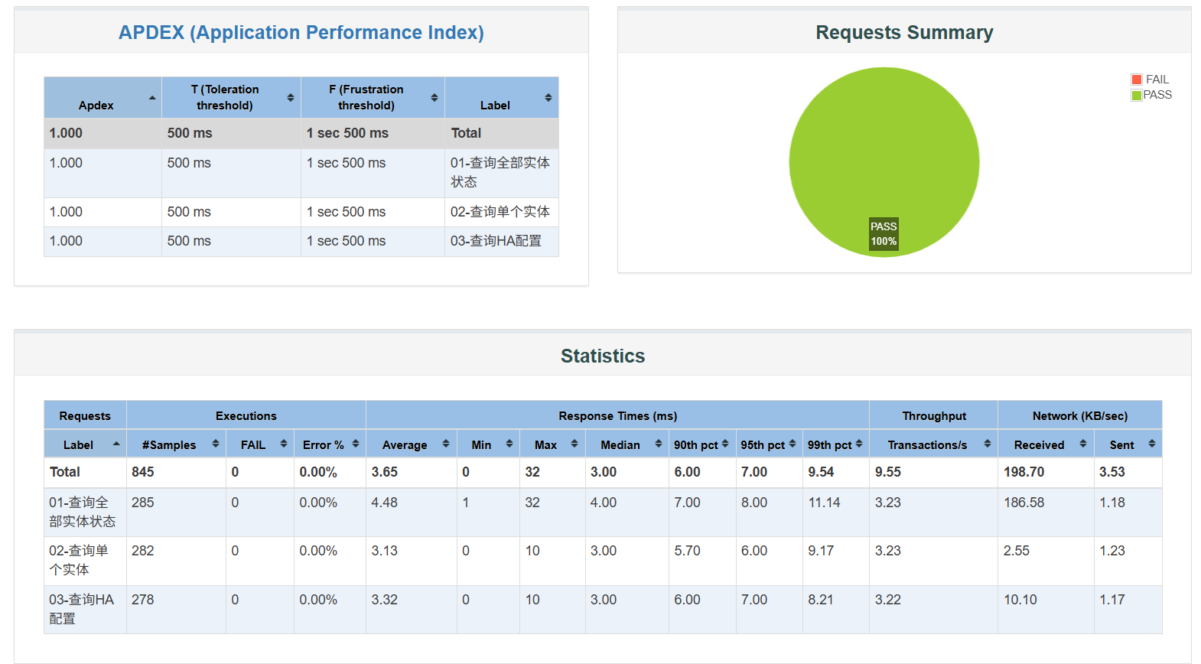 | 性能 | P0 | 通过 | —
HA-PERF-02 | 负载测试 | 同-PERF-01 | ①执行jmeter -n -t HA-性能测试.jmx -Jthreads=20-Jrampup=15 -Jduration=90 -l r20.jtl -e -o report20；② 等待 90 秒执行结束；③ 打开 report20/index.html → Statistics 表 → 读取 Total 行各项指标 | 错误率=0.00%；平均响应时间≤10ms；P95≤20ms；吞吐量≥8req/s；无连接超时或错误 （判定标准：错误率 = 0.00%；平均响应时间 ≤ 10 ms；P95 ≤ 20 ms；吞吐量 ≥ 16 req/s；无连接超时或 5xx 错误） | 错误率0.00%；样本数1637；平均3.10ms；中位数3ms；P90 5ms；P95 6ms；P99 7ms；最大64ms；吞吐量 18.42req/s→通过 | 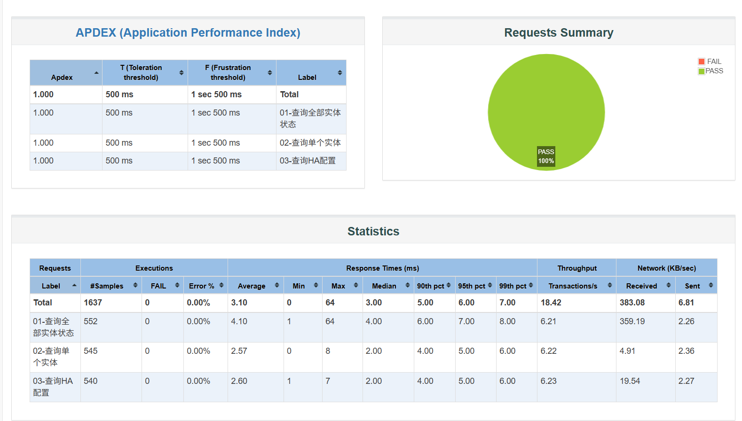 | 性能 | P0 | 通过 | —
HA-PERF-03 | 负载测试 | 同-PERF-01 | ① 执行jmeter -n -t HA-性能测试.jmx -Jthreads=50 -Jrampup=20 -Jduration=120 -l r50.jtl -e -o report50；② 等待120秒执行结束；③ 打开 report50/index.html → Statistics 表 → 读取 Total 行各项指标 | 错误率=0.00%平均响应时间≤10ms；P95≤20 ms；吞吐量 ≥8req/s；无连接超时或错误 （判定标准：错误率 = 0.00%；平均响应时间 ≤ 10 ms；P95 ≤ 20 ms；吞吐量 ≥ 40 req/s；无连接超时或 5xx 错误） | 错误率0.00%；样本数5460；平均3.11ms；中位数3ms；P90 6ms；P95 6ms；P99 8ms；最大20ms；吞吐量45.95req/s→通过 | 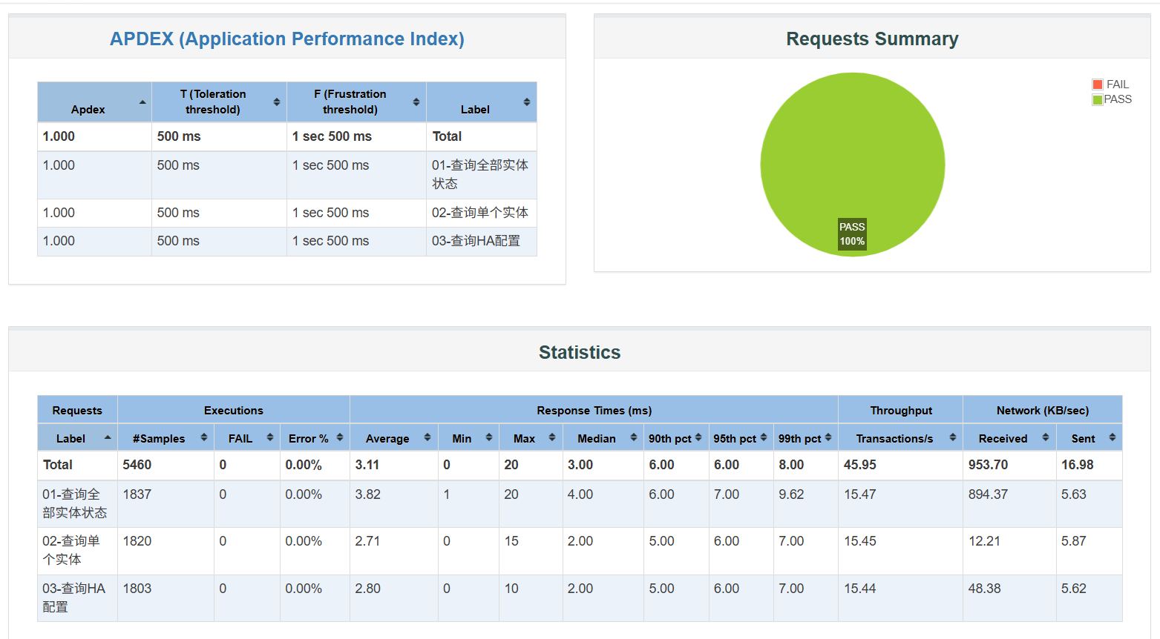 | 性能 | P0 | 通过 | —
HA-PERF-04 | 负载测试 | 同-PERF-01 | ① 执行jmeter -n -t HA-性能测试.jmx -Jthreads=100 -Jrampup=30 -Jduration=150 -l r100.jtl -e -o report100；② 等待150秒执行结束；③ 打开 report100/index.html → Statistics 表 → 读取 Total 行各项指标 | 错误率=0.00%；平均响应时间≤10ms；P95≤20ms；吞吐量≥8req/s；无连接超时或错误 （判定标准：错误率 = 0.00%；平均响应时间 ≤ 10 ms；P95 ≤ 20 ms；吞吐量 ≥ 80 req/s；无连接超时或 5xx 错误） | 错误率0.00%；样本数 13359；平均3.86ms；中位数3ms；P90 7ms；P95 8ms；P99 10ms；最大56ms；吞吐量89.78req/s→通过 | 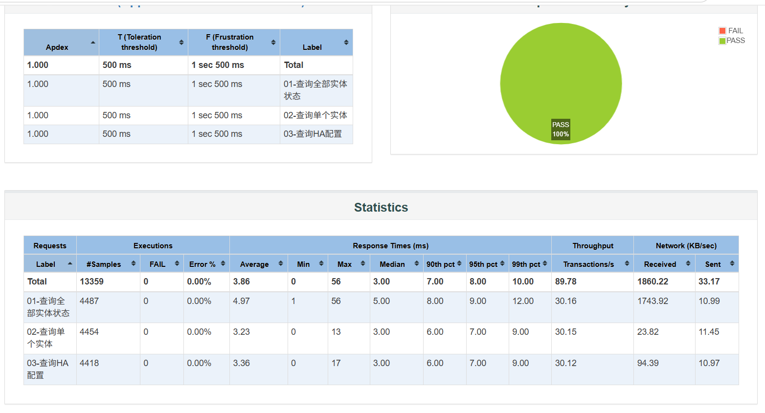 | 性能 | P0 | 通过 | —
HA-PERF-05 | 容量测试 | ① HA 服务运行于 192.168.222.128:8123；② demo 集成已启用；③ HA-容量测试.jmx 已删除固定定时器；④ 压测机已关闭浏览器等占内存程序 | ① 执行 jmeter -n -t HA-容量测试.jmx -Jthreads=1 -Jrampup=1 -Jduration=60 -l c1.jtl -e -o report1；② 等待 60 秒执行结束；③ 打开 report1/index.html → Statistics 表 → 读取 Total 行的 sampleCount / throughput / meanResTime / 95th pct / errorPct | 错误率 = 0.00%；采集单线程基准吞吐量，作为后续档位线性度的计算基准 | 错误率 0.00%；样本 71,591；吞吐量 1,194.8 req/s；平均 0.78 ms；中位数 1 ms；P90 1 ms；P95 2 ms；P99 2 ms；最大 63 ms；接收流量 24.6 MB/s → 通过 | P0·容量测试摸底。删除固定定时器后单线程吞吐即达 1,194.8 req/s，为带定时器时（10 并发 9.5 req/s）的 125 倍，确认限速已解除 | 性能 | P0 | 通过 | —
HA-PERF-06 | 容量测试 | 同 HA-PERF-05 | ① 执行 jmeter -n -t HA-容量测试.jmx -Jthreads=2 -Jrampup=2 -Jduration=30 -l c2.jtl -e -o report2；② 等待 30 秒执行结束；③ 读取 report2/index.html 的 Statistics 表 Total 行 | 错误率 = 0.00%；吞吐量应接近单线程的 2 倍（约 2,390 req/s） | 错误率 0.00%；样本 54,393；吞吐量 1,816.4 req/s；平均 1.04 ms；中位数 1 ms；P90 2 ms；P95 2 ms；P99 2 ms；最大 21 ms；相对单线程仅 1.52 倍（线性度 76%）→ 通过 | P0·容量测试。首次出现次线性增长，线性度跌破 80%，系统开始进入容量受限区间 | 性能 | P0 | 通过 | —
HA-PERF-07 | 容量测试 | 同 HA-PERF-05 | ① 执行 jmeter -n -t HA-容量测试.jmx -Jthreads=5 -Jrampup=5 -Jduration=30 -l c5.jtl -e -o report5；② 等待 30 秒执行结束；③ 读取 report5/index.html 的 Statistics 表 Total 行 | 错误率 = 0.00%；记录吞吐量与 P95 的变化趋势 | 错误率 0.00%；样本 59,250；吞吐量 1,980.3 req/s；平均 2.31 ms；中位数 2 ms；P90 3 ms；P95 4 ms；P99 5 ms；最大 33 ms；线性度降至 33% → 通过 | P0·容量测试。线性度进一步跌至 33%，平均延迟较单线程上升约 3 倍 | 性能 | P0 | 通过 | —
HA-PERF-08 | 容量测试 | 同 HA-PERF-05 | ① 执行 jmeter -n -t HA-容量测试.jmx -Jthreads=10 -Jrampup=5 -Jduration=60 -l c10.jtl -e -o report10；② 等待 60 秒执行结束；③ 读取 report10/index.html 的 Statistics 表 Total 行 | 错误率 = 0.00%；观察吞吐量是否停止增长、P95 是否随之上升 | 错误率 0.00%；样本 138,306；吞吐量 2,310.0 req/s；平均 4.12 ms；中位数 4 ms；P90 6 ms；P95 6 ms；P99 7 ms；最大 46 ms；线性度 19%；接收流量 47.3 MB/s → 通过 | P0·容量测试。平均延迟较单线程上升 5.3 倍，请求已开始排队；错误率仍为 0 | 性能 | P0 | 通过 | —
HA-PERF-09 | 容量测试 | 同 HA-PERF-05 | ① 执行 jmeter -n -t HA-容量测试.jmx -Jthreads=20 -Jrampup=5 -Jduration=60 -l c20.jtl -e -o report20；② 等待 60 秒执行结束；③ 读取 report20/index.html 的 Statistics 表 Total 行；④ 判定：错误率 > 0 则为过载临界点，错误率 = 0 但 P95 显著跃升则为优雅降级 | 错误率 = 0.00%；若 P95 较上一档显著跃升且无错误，判定为优雅降级；若错误率 > 0 则判定为过载临界点 | 错误率 0.00%；样本 162,525；吞吐量 2,712.4 req/s；平均 7.03 ms；中位数 7 ms；P90 15 ms；P95 19 ms；P99 28 ms；最大 49 ms；接收流量 55.6 MB/s → 通过 | P0·容量测试。吞吐量仅较 10 并发增 17.4%，而 P95 涨 3.2 倍、P99 涨 4.0 倍，判定已进入过载区间；错误率为 0 说明系统优雅降级（只变慢、不拒绝服务） | 性能 | P0 | 通过 | —
HA-PERF-10 | 容量测试 | 同 HA-PERF-05 | ① 横向汇总 HA-PERF-05～09 各档的吞吐量、平均、P95、P99 与错误率；② 计算各档线性度 = 实际吞吐 ÷（并发数 × 单线程吞吐）；③ 在压测运行期间于 Ubuntu 执行 sudo docker stats homeassistant，记录容器 CPU%、内存占用与网络吞吐；④ 依据「相邻档位吞吐增幅 < 10%」或「P95 显著跃升」判定容量拐点 | 给出 HA 的容量拐点并发数、该点的吞吐量与响应时间；并明确区分「HA 容量瓶颈」与「压测机瓶颈」 | 1/2/5/10/20 并发吞吐量分别为 1,194.8 / 1,816.4 / 1,980.3 / 2,310.0 / 2,712.4 req/s，线性度 100% → 76% → 33% → 19% → 11%；docker stats 实测容器 CPU 102.78%（约 1 核）、内存 12.17%（470.9 MiB / 3.778 GiB）、网络峰值 55.6 MB/s（约 445 Mbps）。判定：容量拐点在 2 并发附近；推荐工作区间为并发 ≤ 10（吞吐 2,300 req/s、P95 ≤ 6 ms）；极限吞吐约 2,700 req/s（20 并发，P95 19 ms）→ 通过 | P0·容量测试汇总判定。瓶颈实测确认为 HA 事件循环的单核处理能力（Python asyncio + GIL），非内存、非网络带宽；压测机 java.exe CPU 仅约 2%，可排除客户端瓶颈。因吞吐受限于单核，提升容量须采用多实例部署 + 前置负载均衡横向扩展 | 性能 | P0 | 通过 | —

